Sheet1
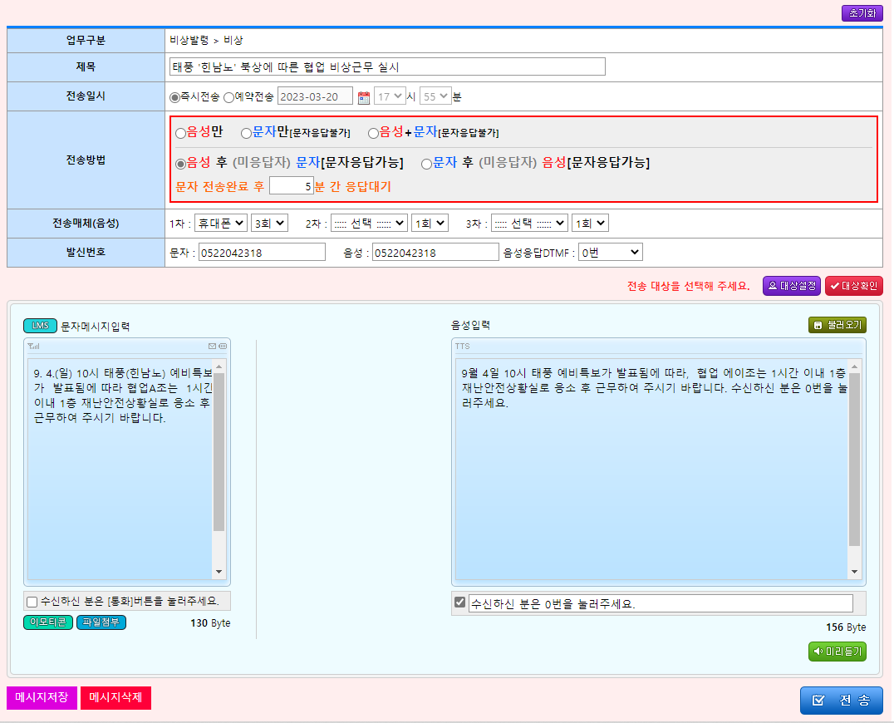
이름 | 휴대폰 | 사무실전화 | 기타전화
설석환 | 010-6577-9560
박민정 | 010-4626-7391
우경진 | 010-2896-7249 |  |  | 제목
박선호 | 010-4066-5587 |  |  | 태풍 '힌남노' 북상에 따른 협업 비상근무 실시
이승훈 | 010-8877-4070
조재민 | 010-2862-2801 |  |  | 내용
이유진 | 010-5813-0506 |  |  | O월O일 OO시 태풍 예비특보가 발표됨에 따라, 협업 에이조는 1시간 이내 1층 재난안전상황실로 응소 후 근무하여 주시기 바랍니다. 수신하신 분은 0번을 눌러주세요.
정건욱 | 010-5326-0304
전지아 | 010-9107-9099
이상훈 | 010-8977-6985
이재정 | 010-9147-1160
조은비 | 010-2134-3729
김윤섭 | 010-7116-4666
박재홍 | 010-2864-7507
강은송 | 010-8755-4208
차순봉 | 010-6501-0810
이준협 | 010-3345-6920
배성아 | 010-5546-2768
엄영이 | 010-3043-8533
이은아 | 010-5762-3567
손희주 | 010-5093-6684

